Sheet1
NOMOR 1

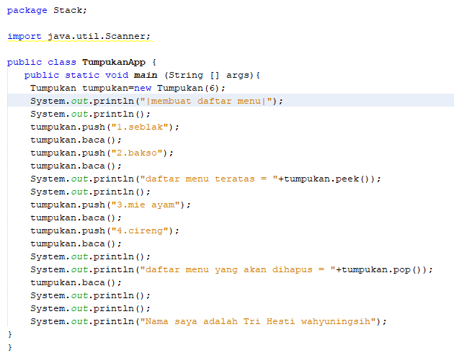
 | 0 |  |  | 1 | Push(seblak) |  | 2 | Push(bakso) | 3 | peek
 | 6 |  |  | 6 |  |  | 6 |  | 6
 | 5 |  |  | 5 |  |  | 5 |  | 5
 | 4 |  |  | 4 |  |  | 4 |  | 4
 | 3 |  |  | 3 |  |  | 3 |  | 3
 | 2 |  |  | 2 |  |  | 2 |  | 2
 | 1 |  |  | 1 |  |  | 1 | bakso | 1 | bakso | peek=bakso
 | 0 |  |  | 0 | seblak |  | 0 | seblak | 0 | seblak

 | 4 | Push(mie ayam) |  | 5 | Push(cireng) |  | 6 | pop
 | 6 |  |  | 6 |  |  | 6
 | 5 |  |  | 5 |  |  | 5
 | 4 |  |  | 4 |  |  | 4
 | 3 |  |  | 3 | cireng |  | 3
 | 2 | mie ayam |  | 2 | mie ayam |  | 2 | mie ayam
 | 1 | bakso |  | 1 | bakso |  | 1 | bakso
 | 0 | seblak |  | 0 | seblak |  | 0 | seblak

 |  | step 0
NOMOR 2
 |  | [0] | [1] | [2] | [3] | [4] | [5]

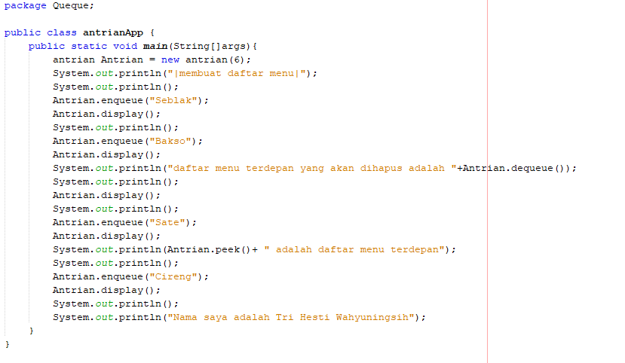
 |  | step 1 --> enqueue(seblak) --> menambah data (seblak)
 |  | seblak
 |  | [0] | [1] | [2] | [3] | [4] | [5]

 |  | step 2 --> enqueue(bakso) --> menambah data (bakso)
 |  | seblak | bakso
 |  | [0] | [1] | [2] | [3] | [4] | [5]

 |  | step 3 --> dequeue --> menghapus data terdepan
 |  | bakso
 |  | [0] | [1] | [2] | [3] | [4] | [5]

 |  | step 4 --> enqueue(sate) --> menambah data (sate)
 |  | bakso | sate
 |  | [0] | [1] | [2] | [3] | [4] | [5]

 |  | step 5 --> peek --> mengetahui elemen paling depan
 |  | bakso | sate
 |  | [0] | [1] | [2] | [3] | [4] | [5]
 |  | paling depan= bakso

 |  | step 5 --> enqueue(cireng) --> menambah data (cireng)
 |  | bakso | sate | cireng
 |  | [0] | [1] | [2] | [3] | [4] | [5]

